상품제안서
초소형 초경량 스마트 전동 마사지건 | 상품코드: F21337

 |  |  |  |  |  |  | 02-412-0044 | www.easy1.co.kr
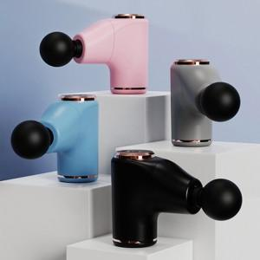

【상세/제작정보】 | 인도어 아웃도어 어디서나 당신께 기쁨을 주어요

【인쇄/포장옵션】 | 실크, 레이저, 풀칼라 / 포장지포장

【공급단가】 | 수량 | 50~ | 100~ | 500~ | 1,000~ | 2,000~
*VAT별도 | 단가 | 40,750원 | 37,700원 | 36,250원 | 34,800원 | 33,930원

【상품 URL】 | https://dev.easy1.co.kr:443/src/goods_detail.php?gdno=21337

